圖表索引
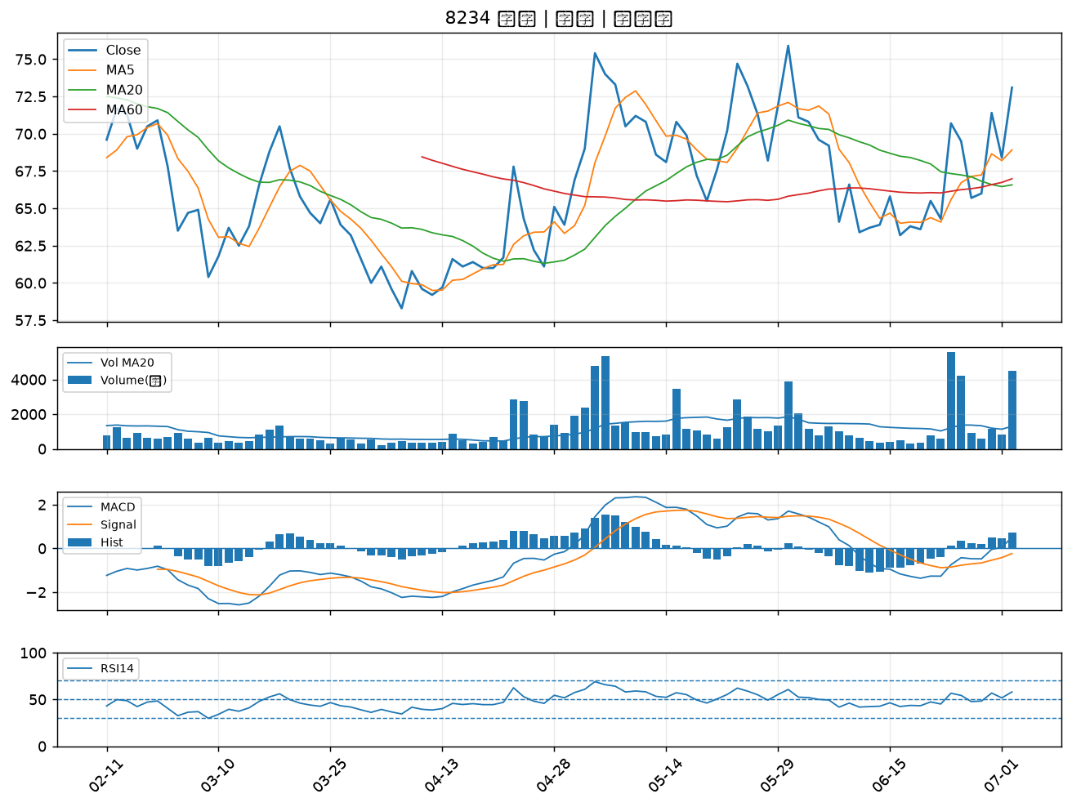
股票代號 | 股票名稱 | 市場 | 買進觀察分級 | 主力突破分數 | 圖表路徑
9935 | 慶豐富 | 上市 | A級 | 6 | output/charts/20260702/9935_慶豐富.png
3346 | 麗清 | 上市 | A級 | 5 | output/charts/20260702/3346_麗清.png
5488 | 松普 | 上櫃 | A級 | 5 | output/charts/20260702/5488_松普.png
5483 | 中美晶 | 上櫃 | A級 | 5 | output/charts/20260702/5483_中美晶.png
6505 | 台塑化 | 上市 | A級 | 5 | output/charts/20260702/6505_台塑化.png
4763 | 材料*-KY | 上市 | A級 | 5 | output/charts/20260702/4763_材料*-KY.png
1210 | 大成 | 上市 | A級 | 5 | output/charts/20260702/1210_大成.png
8464 | 億豐 | 上市 | A級 | 5 | output/charts/20260702/8464_億豐.png
6164 | 華興 | 上市 | A級 | 5 | output/charts/20260702/6164_華興.png
3015 | 全漢 | 上市 | A級 | 4 | output/charts/20260702/3015_全漢.png
1434 | 福懋 | 上市 | A級 | 4 | output/charts/20260702/1434_福懋.png
1301 | 台塑 | 上市 | A級 | 4 | output/charts/20260702/1301_台塑.png
1326 | 台化 | 上市 | A級 | 4 | output/charts/20260702/1326_台化.png
8182 | 加高 | 上櫃 | A級 | 4 | output/charts/20260702/8182_加高.png
6174 | 安碁 | 上櫃 | A級 | 4 | output/charts/20260702/6174_安碁.png
3022 | 威強電 | 上市 | A級 | 4 | output/charts/20260702/3022_威強電.png
1312 | 國喬 | 上市 | A級 | 4 | output/charts/20260702/1312_國喬.png
1708 | 東鹼 | 上市 | A級 | 3 | output/charts/20260702/1708_東鹼.png
1313 | 聯成 | 上市 | A級 | 3 | output/charts/20260702/1313_聯成.png
6129 | 普誠 | 上櫃 | A級 | 3 | output/charts/20260702/6129_普誠.png
2345 | 智邦 | 上市 | A級 | 3 | output/charts/20260702/2345_智邦.png
6122 | 擎邦 | 上櫃 | B級 | 7 | output/charts/20260702/6122_擎邦.png
1466 | 聚隆 | 上市 | B級 | 6 | output/charts/20260702/1466_聚隆.png
1314 | 中石化 | 上市 | B級 | 5 | output/charts/20260702/1314_中石化.png
3605 | 宏致 | 上市 | B級 | 5 | output/charts/20260702/3605_宏致.png
1308 | 亞聚 | 上市 | B級 | 5 | output/charts/20260702/1308_亞聚.png
4564 | 元翎 | 上市 | B級 | 4 | output/charts/20260702/4564_元翎.png
2464 | 盟立 | 上市 | B級 | 3 | output/charts/20260702/2464_盟立.png
6259 | 百徽 | 上櫃 | B級 | 3 | output/charts/20260702/6259_百徽.png
8234 | 新漢 | 上櫃 | B級 | 3 | output/charts/20260702/8234_新漢.png

9935 慶豐富｜A級
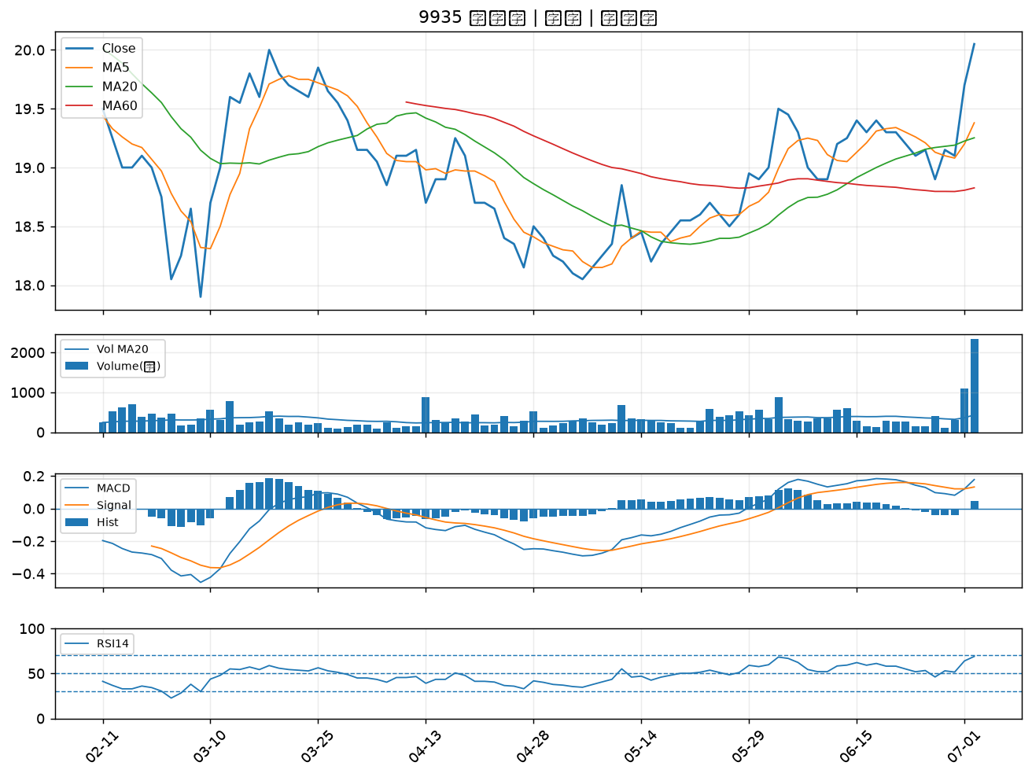

3346 麗清｜A級
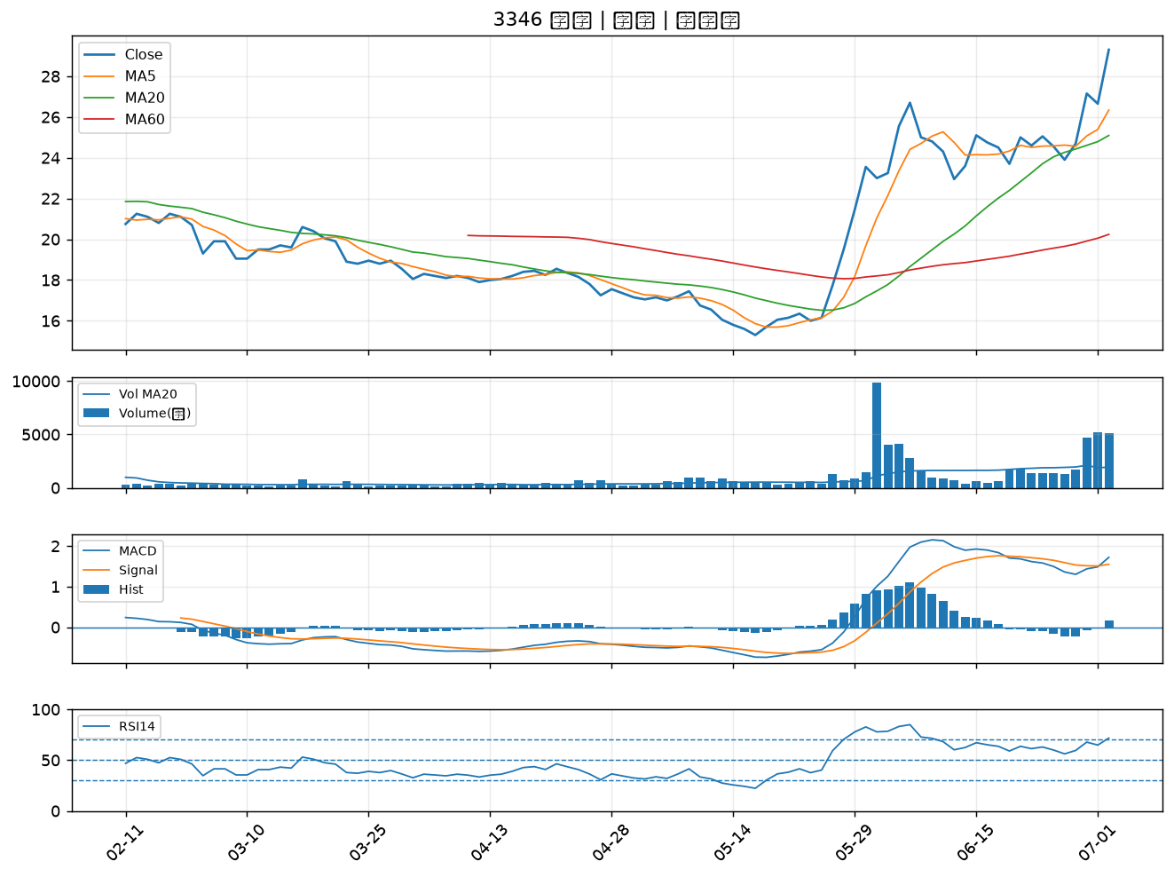

5488 松普｜A級
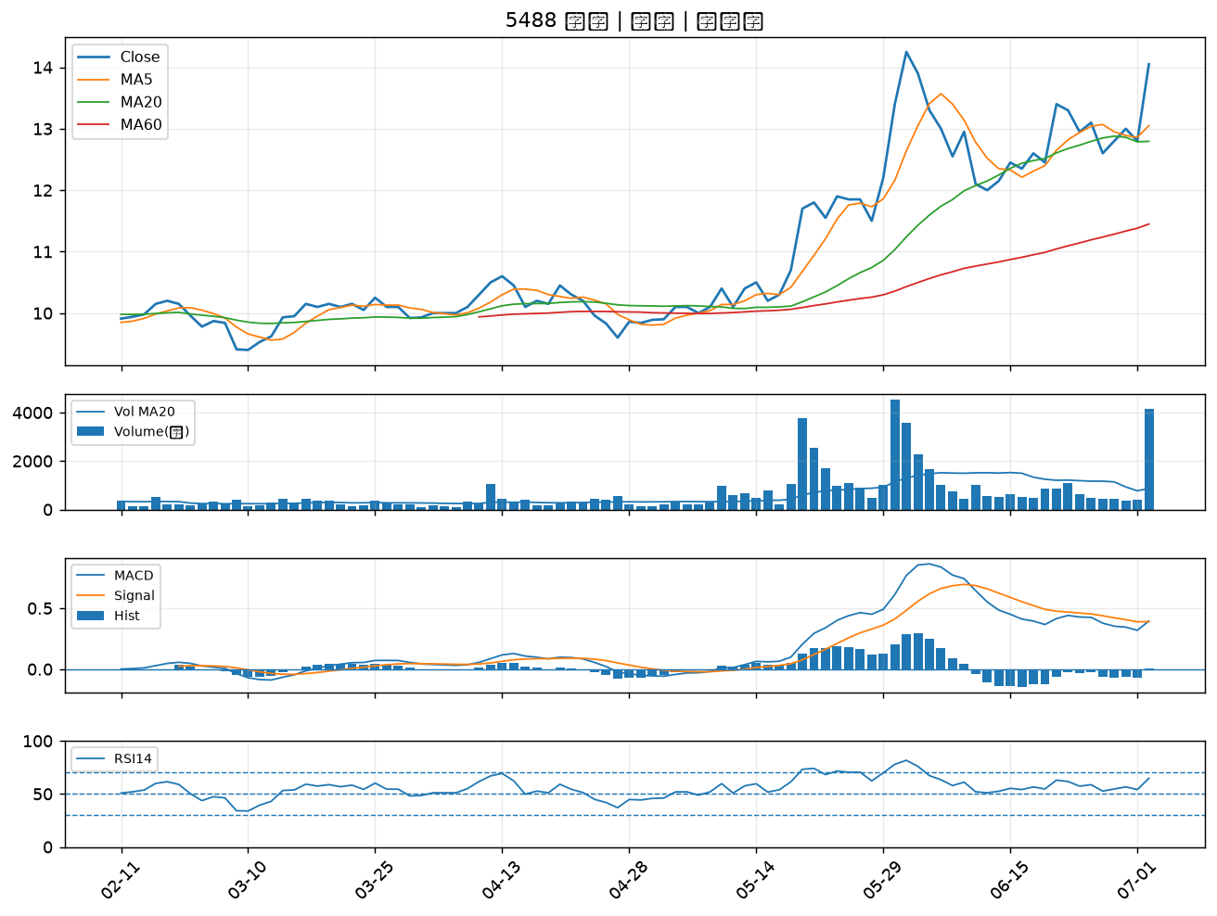

5483 中美晶｜A級
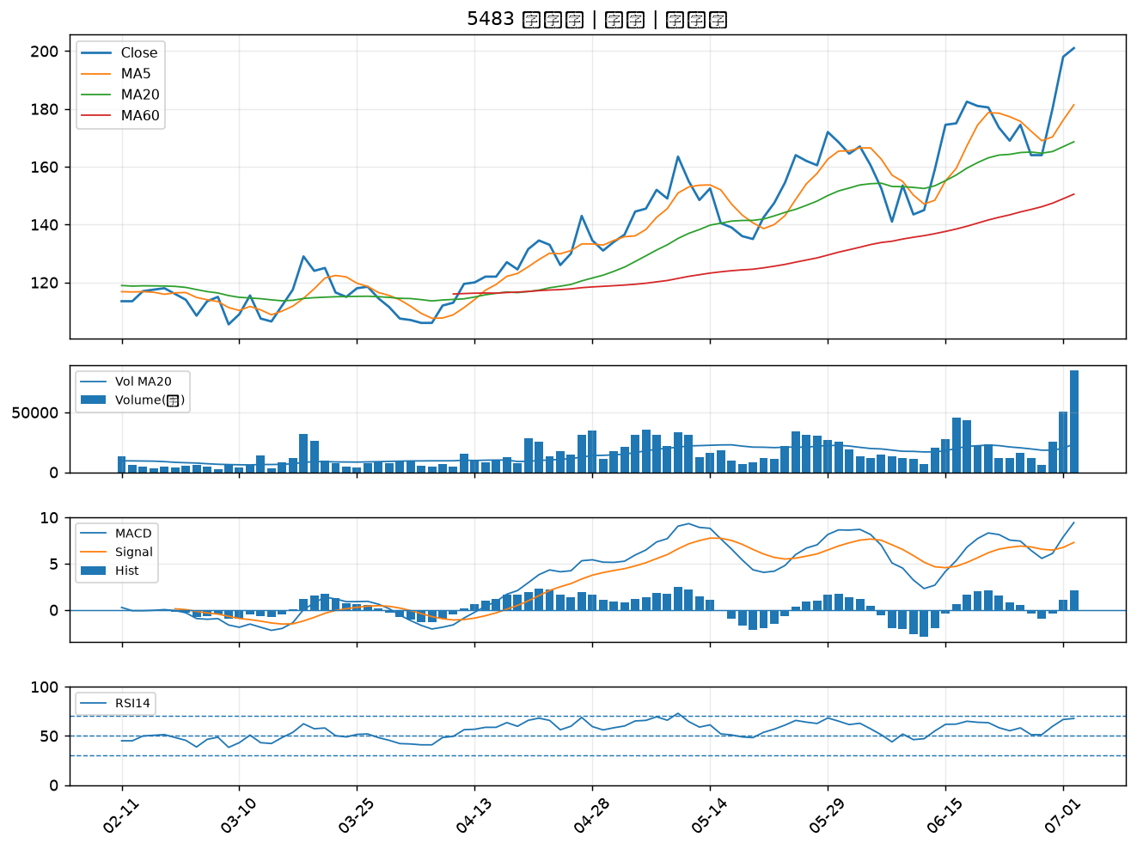

6505 台塑化｜A級
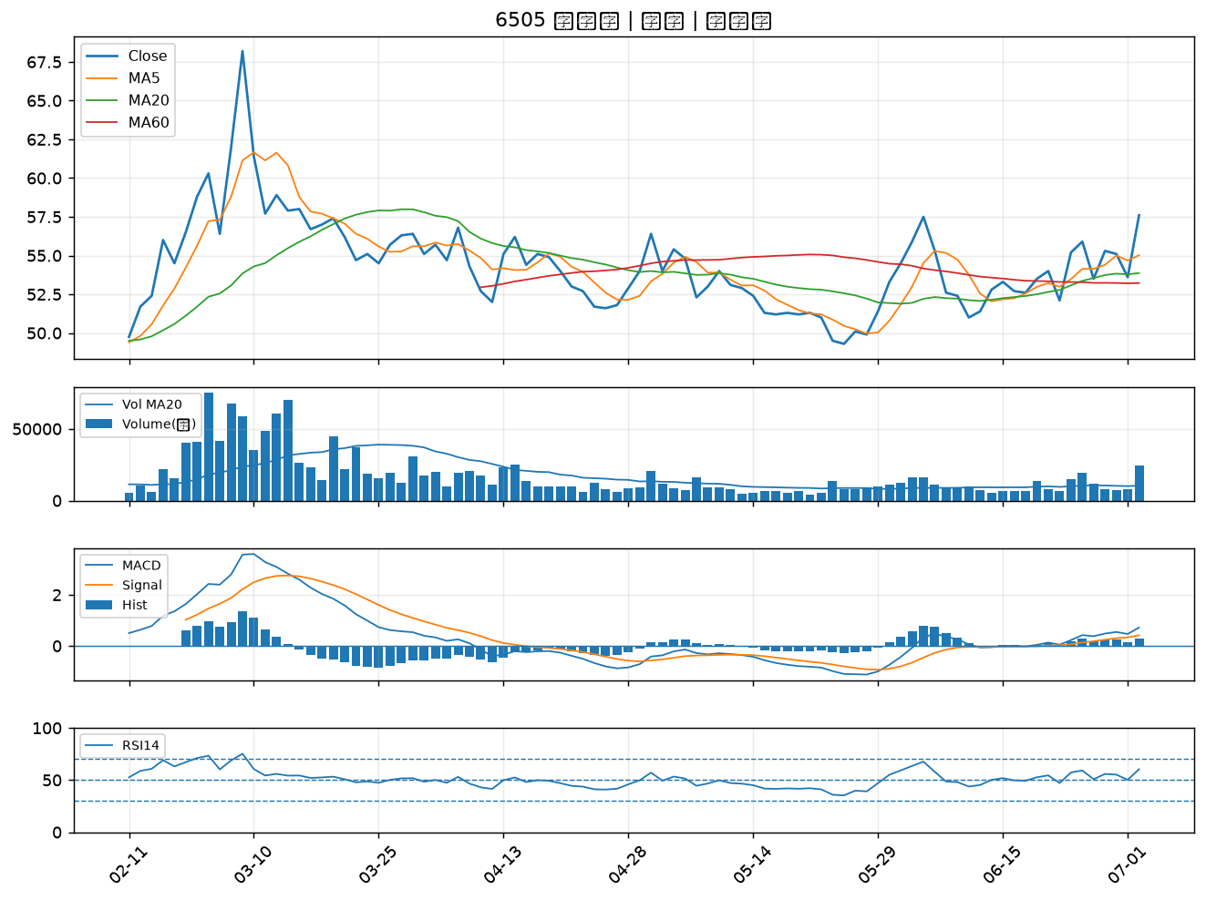

4763 材料*-KY｜A級
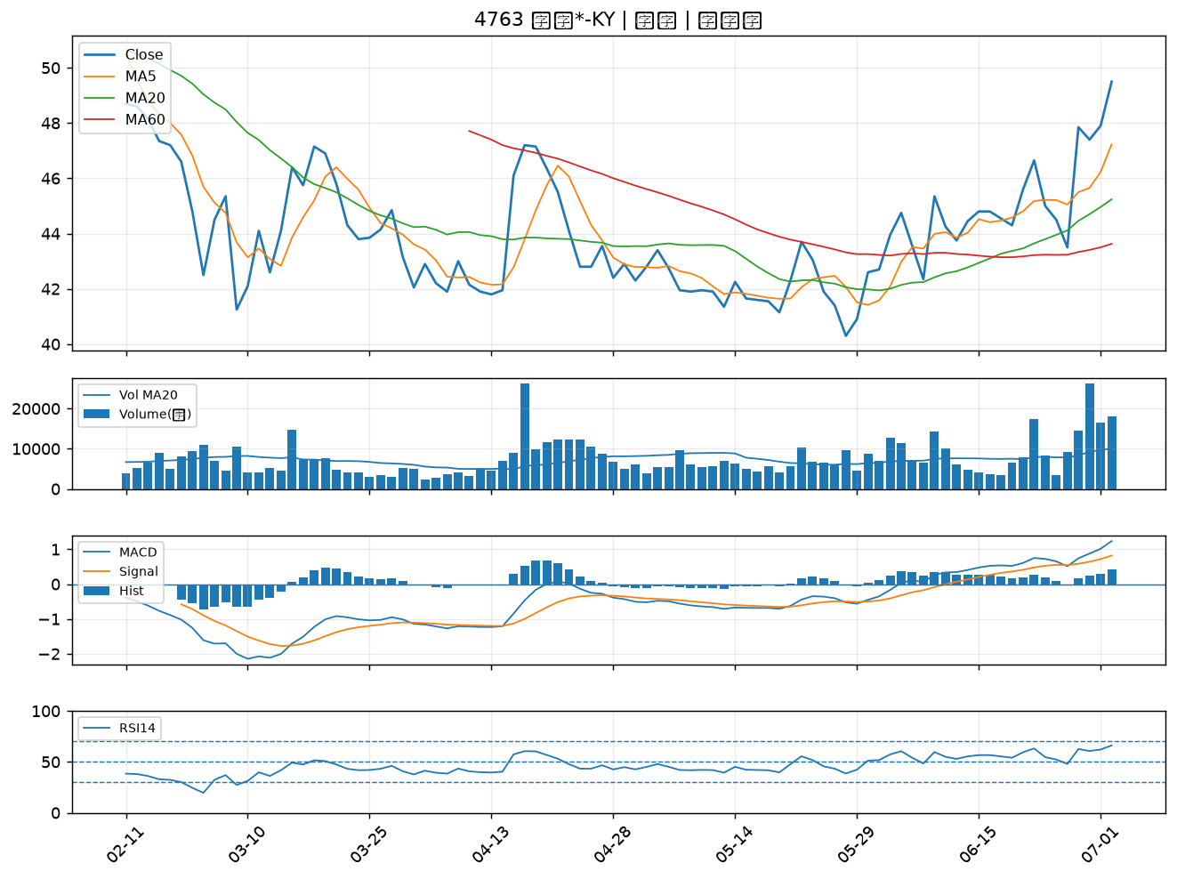

1210 大成｜A級
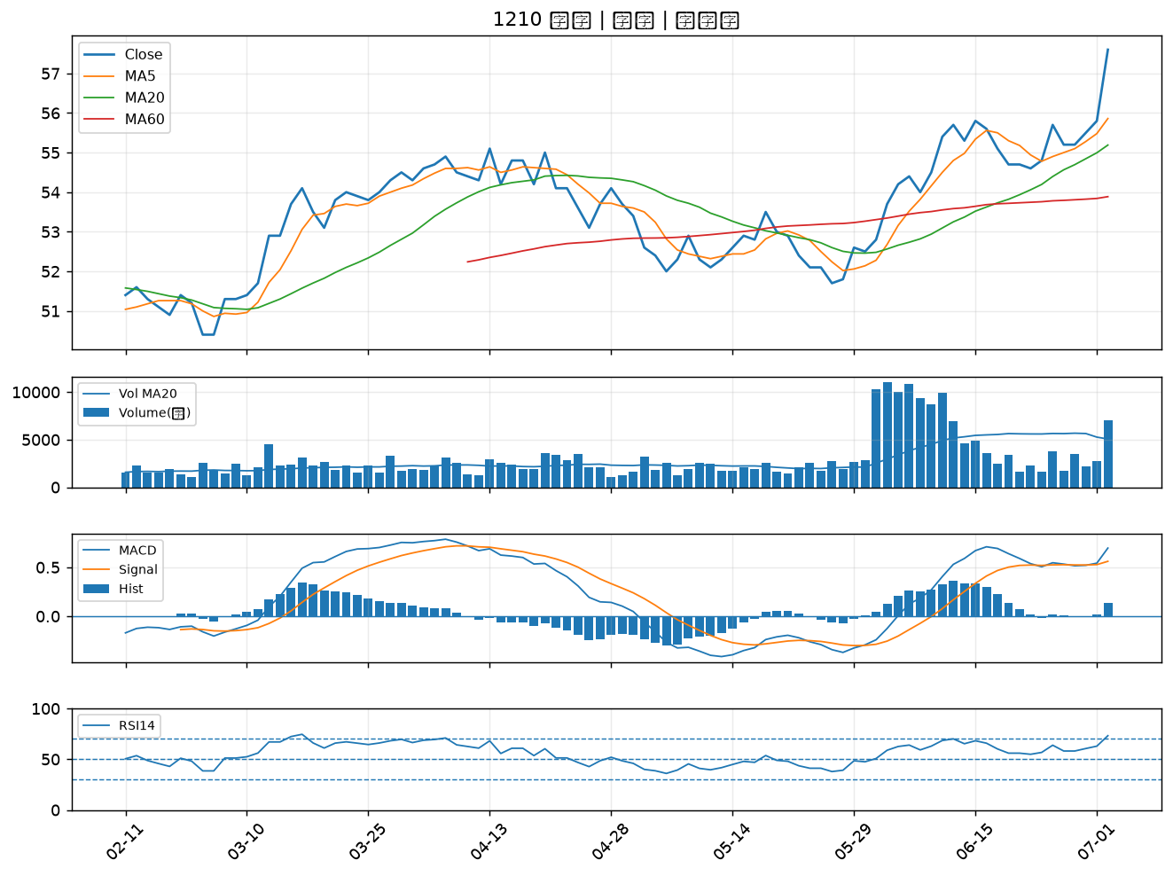

8464 億豐｜A級
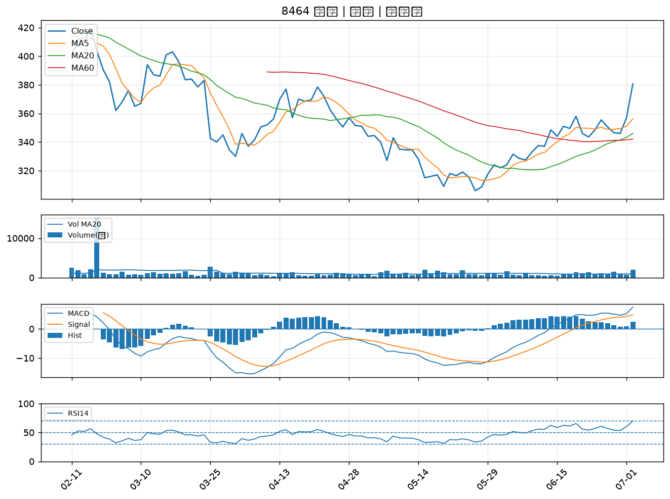

6164 華興｜A級
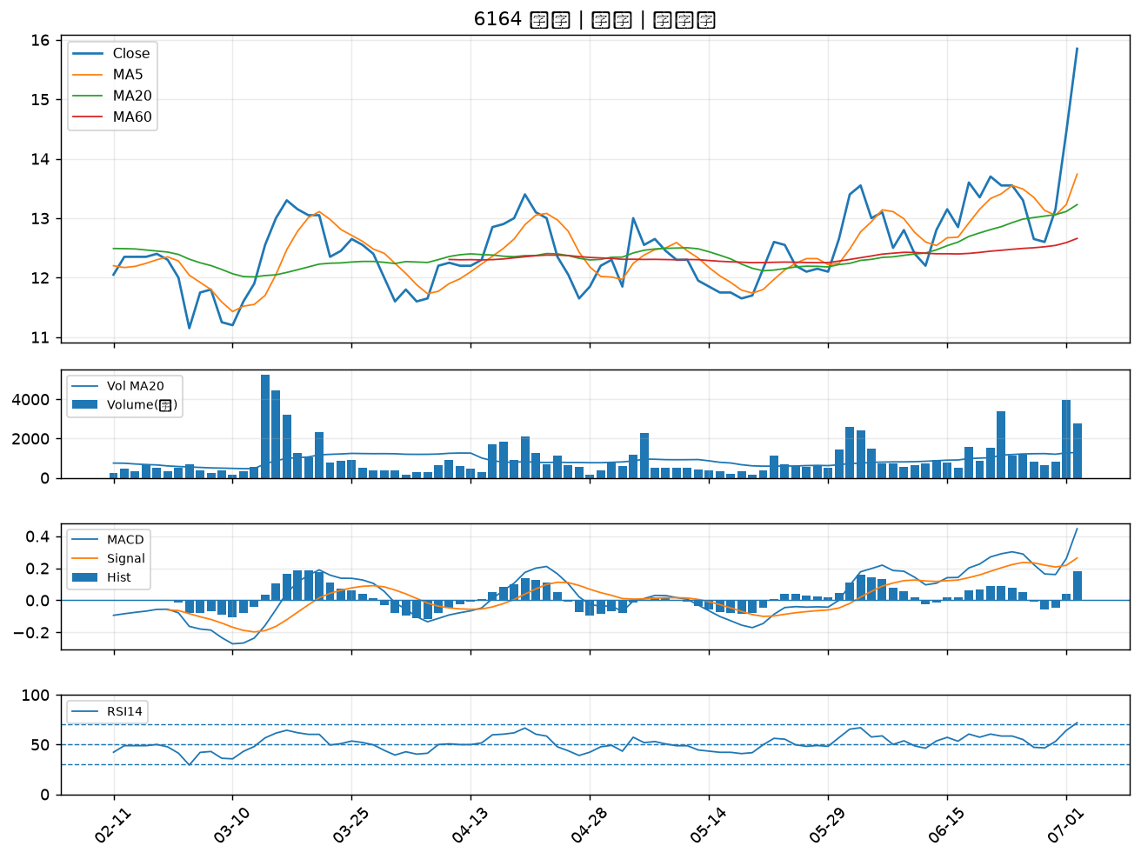

3015 全漢｜A級
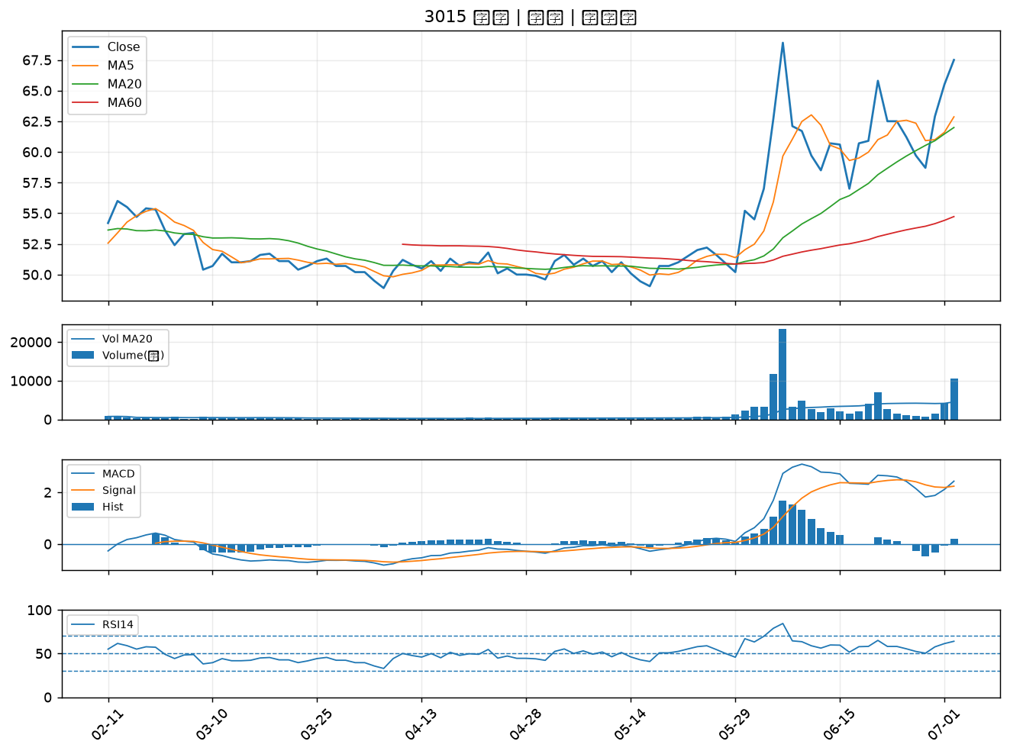

1434 福懋｜A級
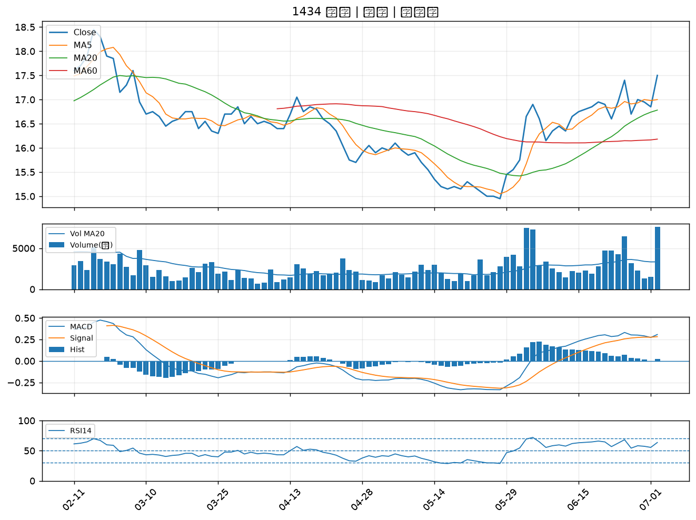

1301 台塑｜A級
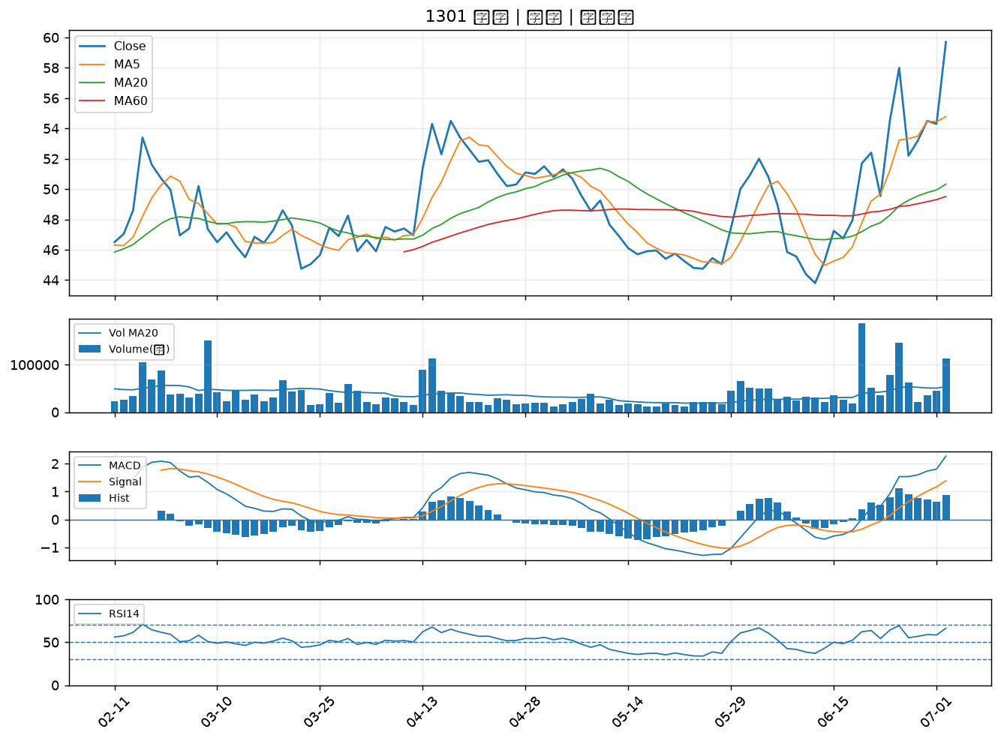

1326 台化｜A級
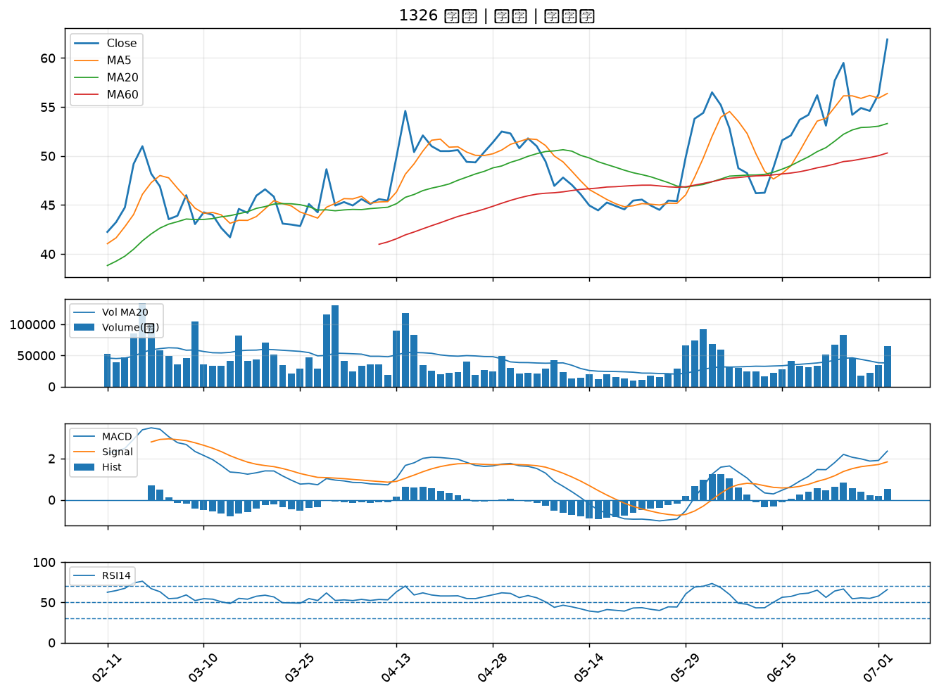

8182 加高｜A級
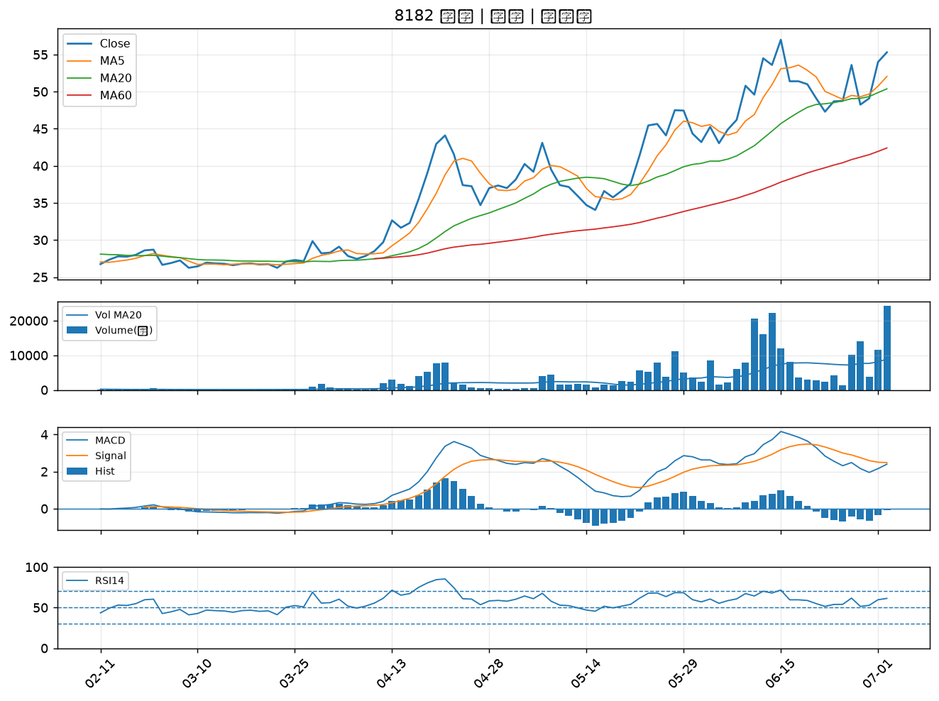

6174 安碁｜A級
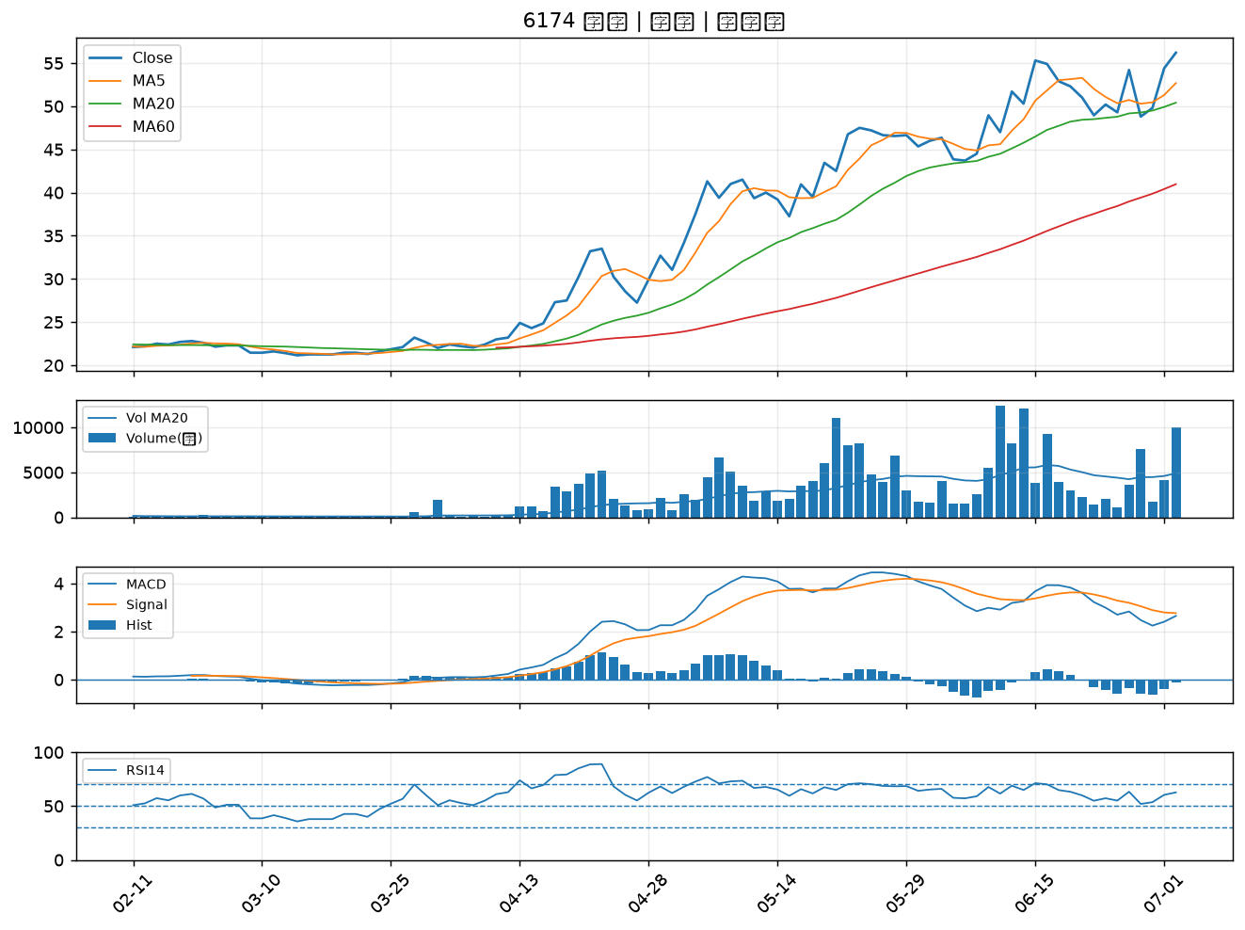

3022 威強電｜A級
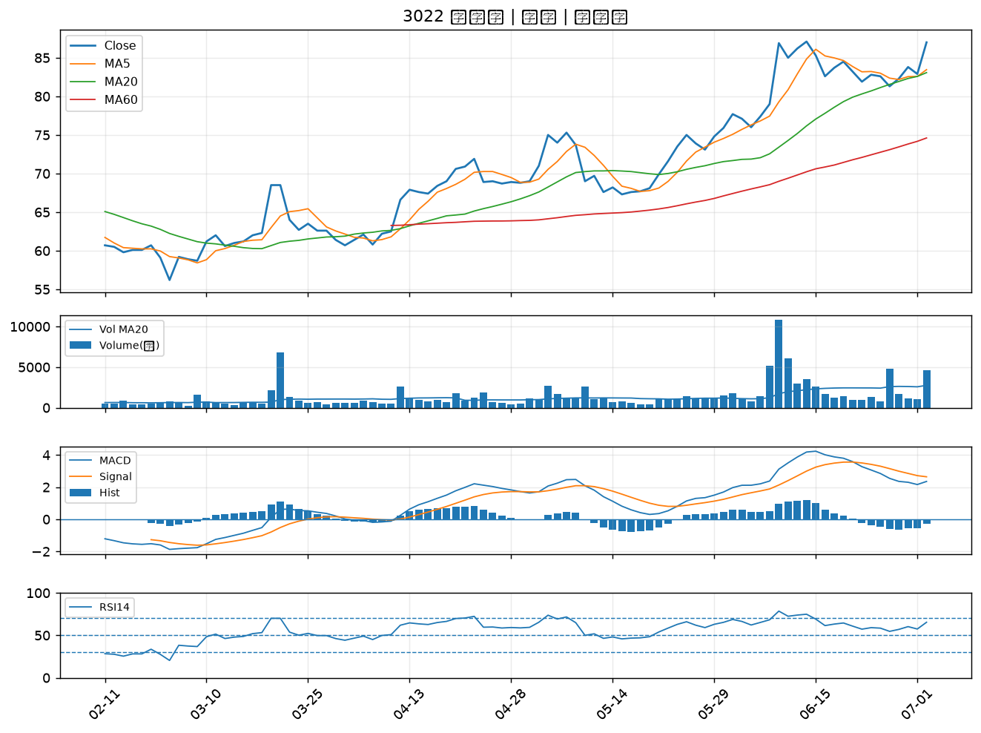

1312 國喬｜A級
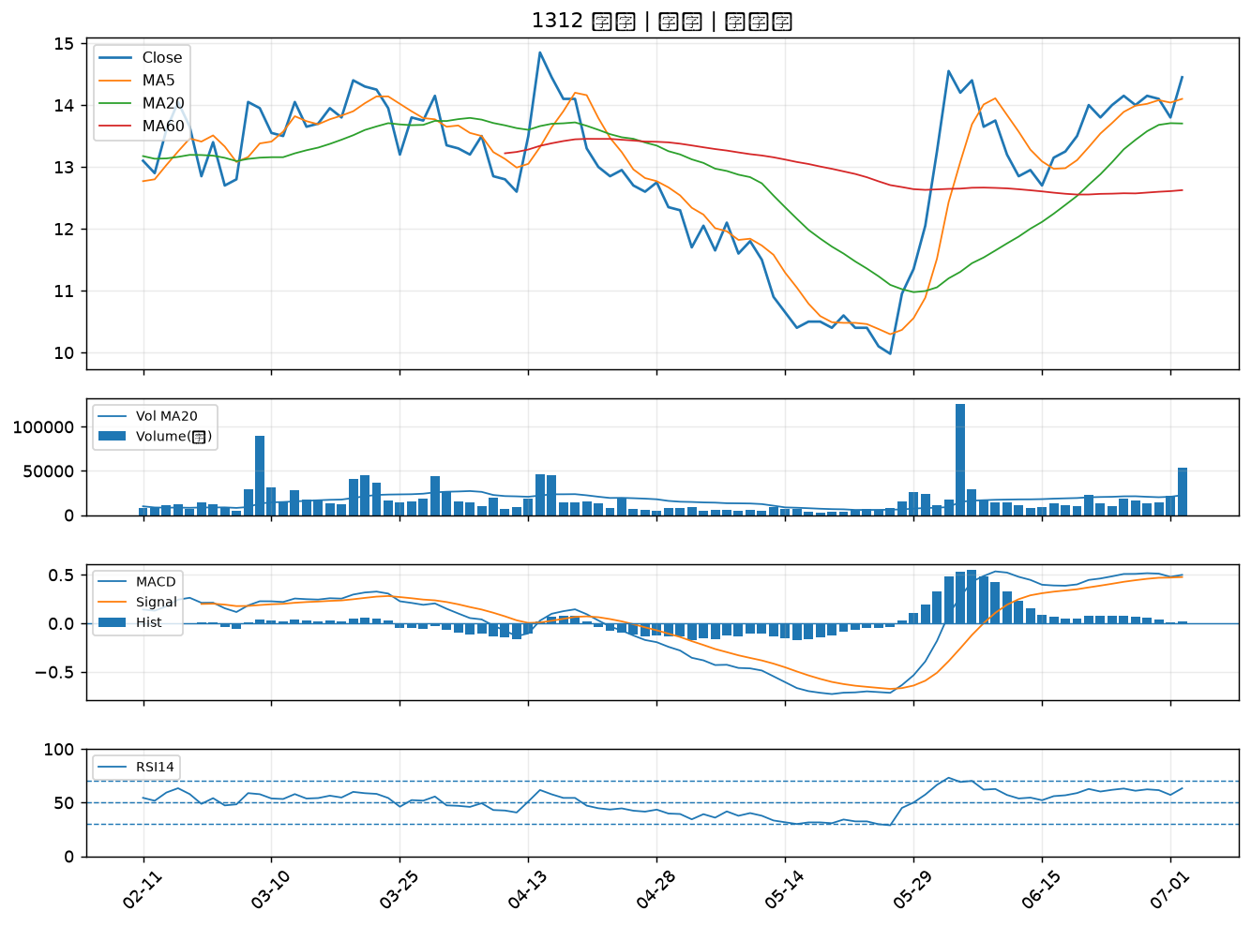

1708 東鹼｜A級
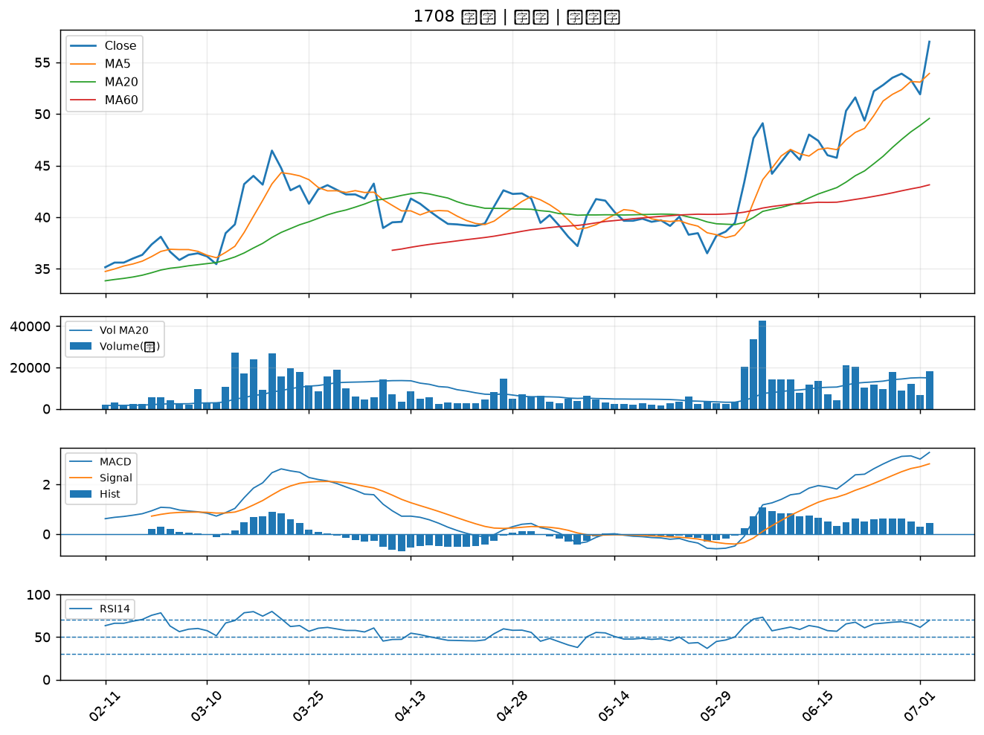

1313 聯成｜A級
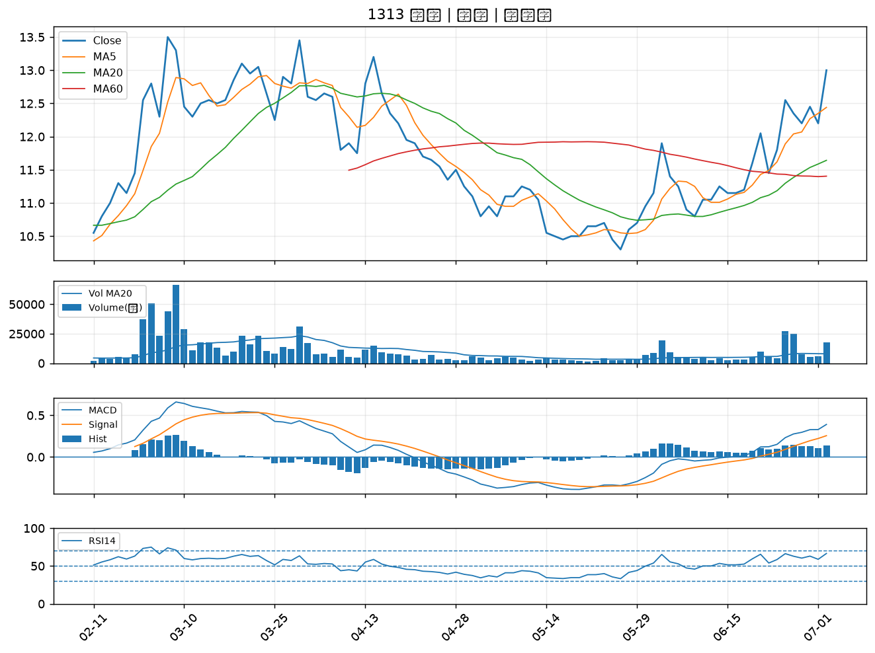

6129 普誠｜A級
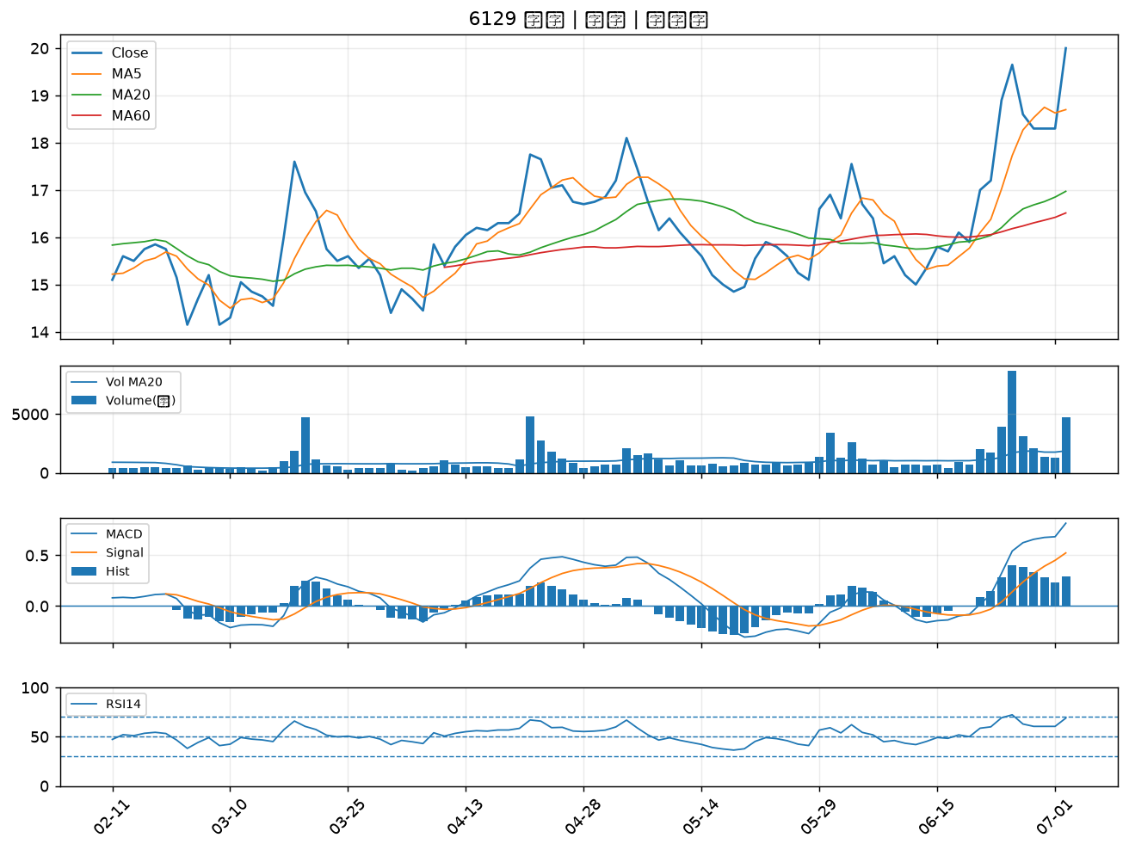

2345 智邦｜A級
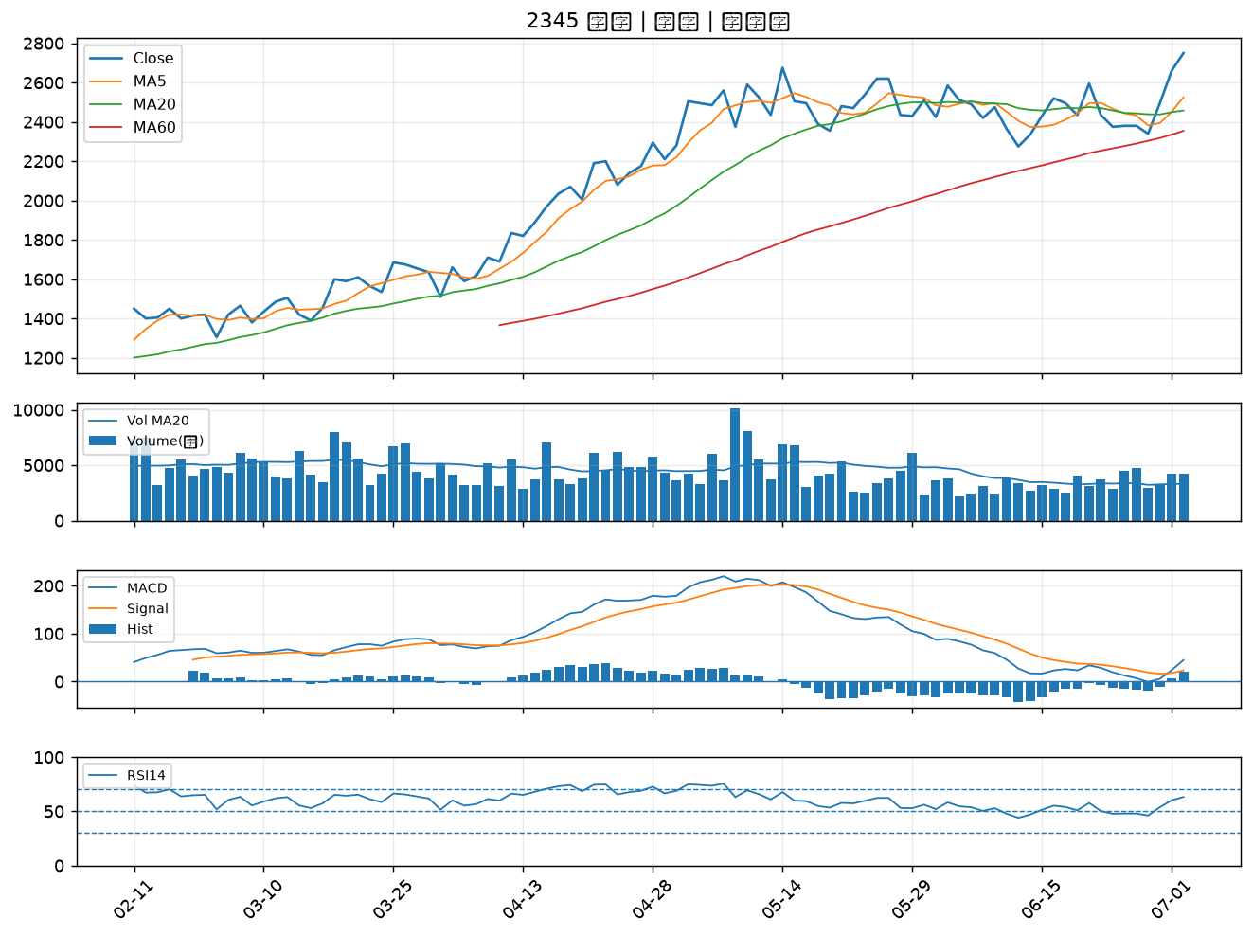

6122 擎邦｜B級
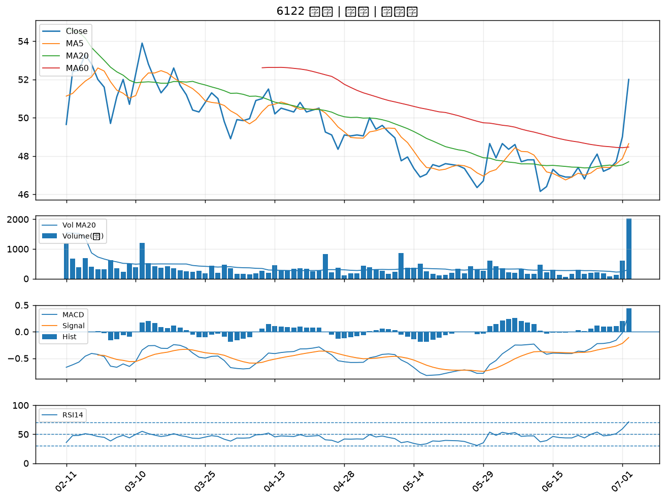

1466 聚隆｜B級
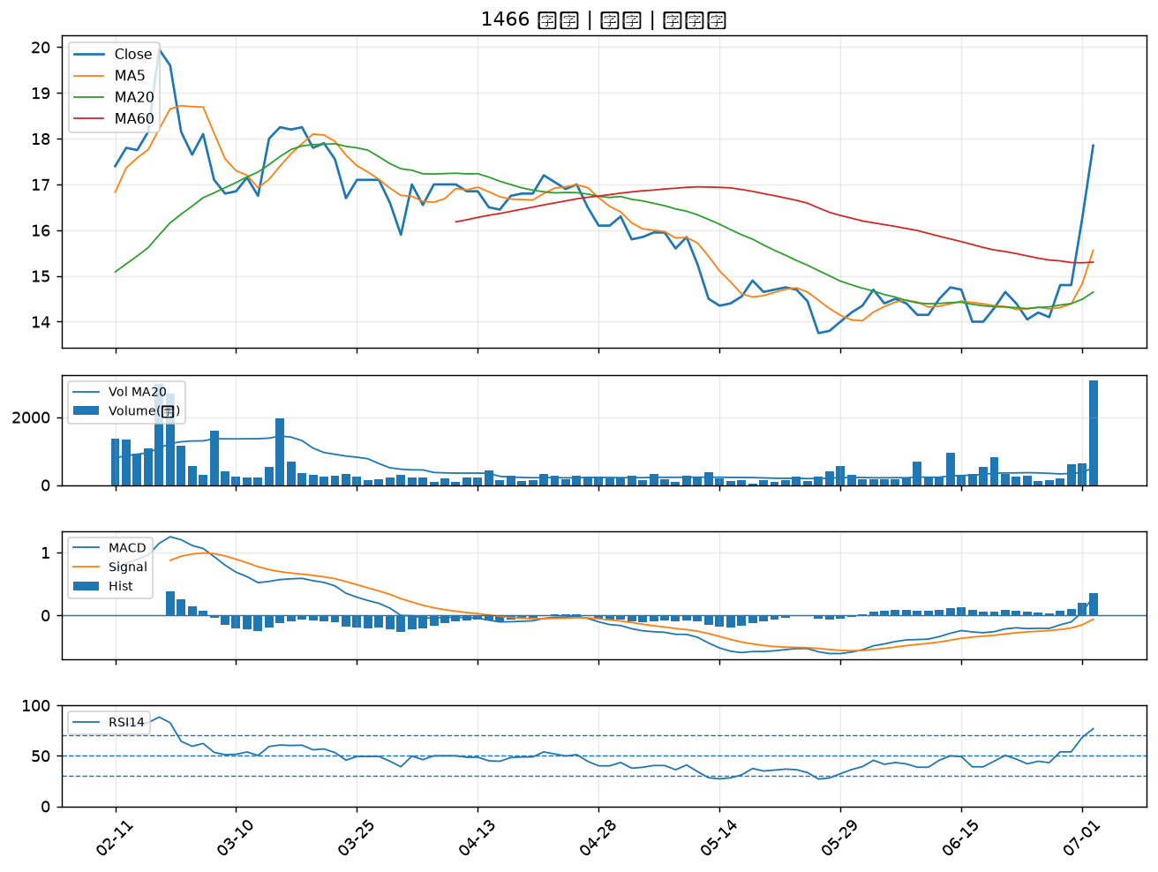

1314 中石化｜B級
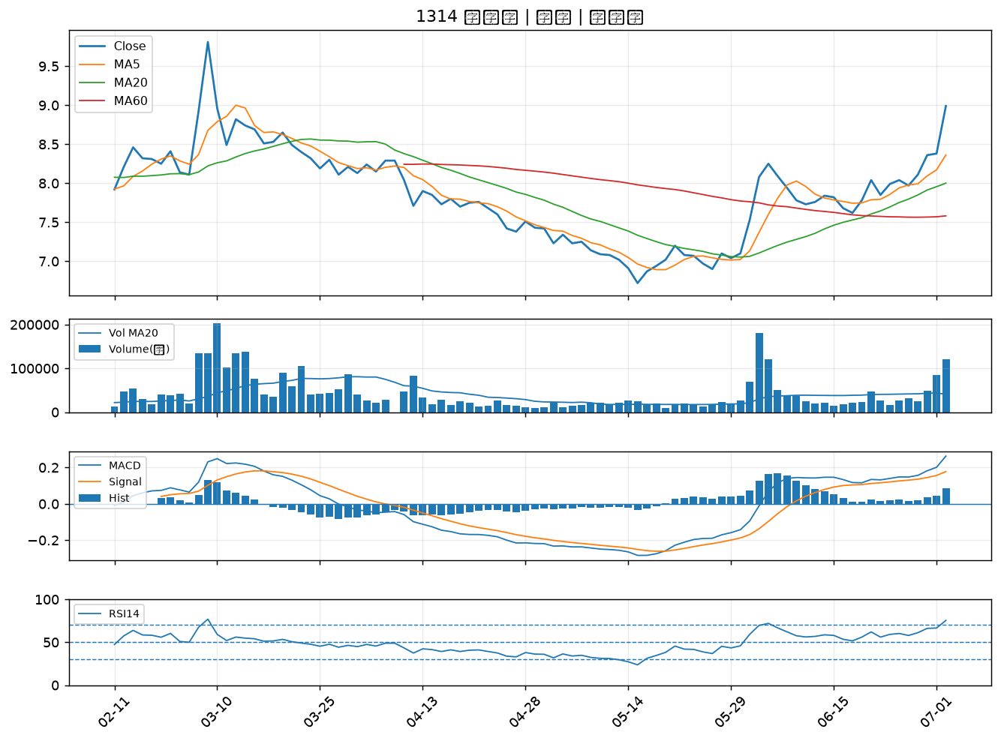

3605 宏致｜B級
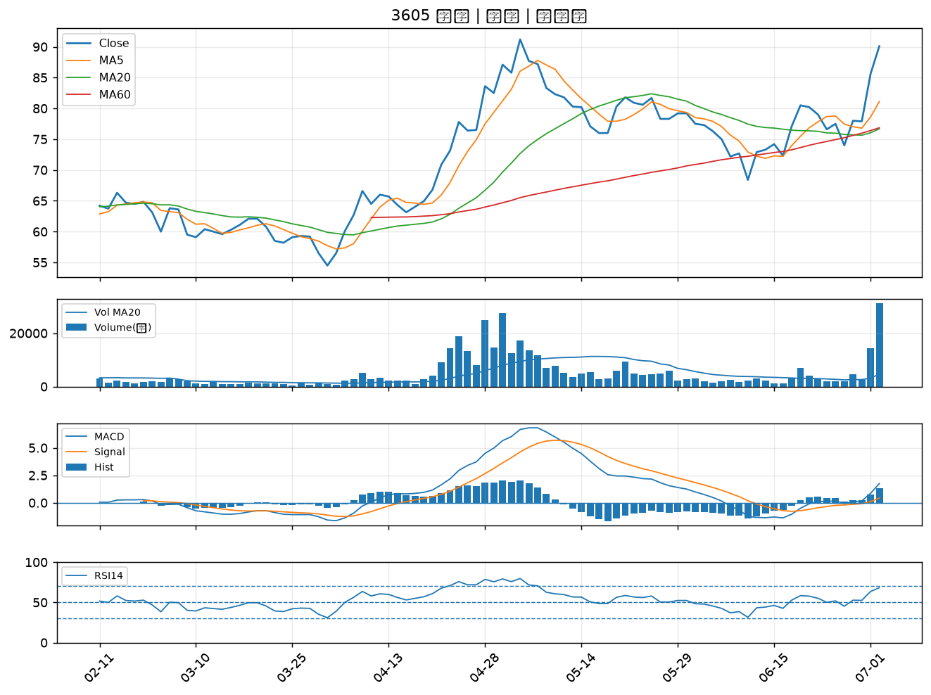

1308 亞聚｜B級
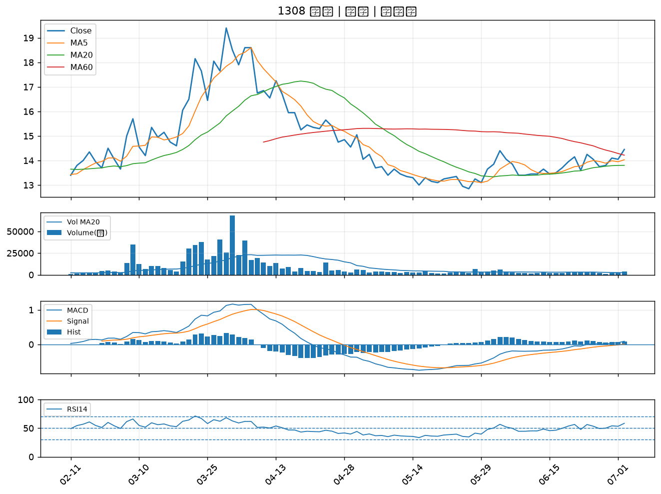

4564 元翎｜B級
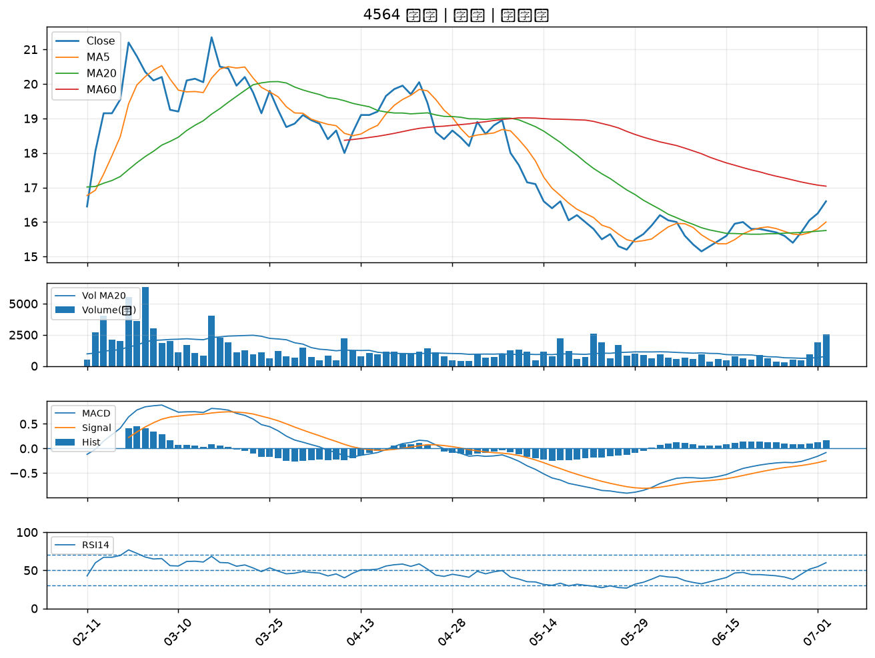

2464 盟立｜B級
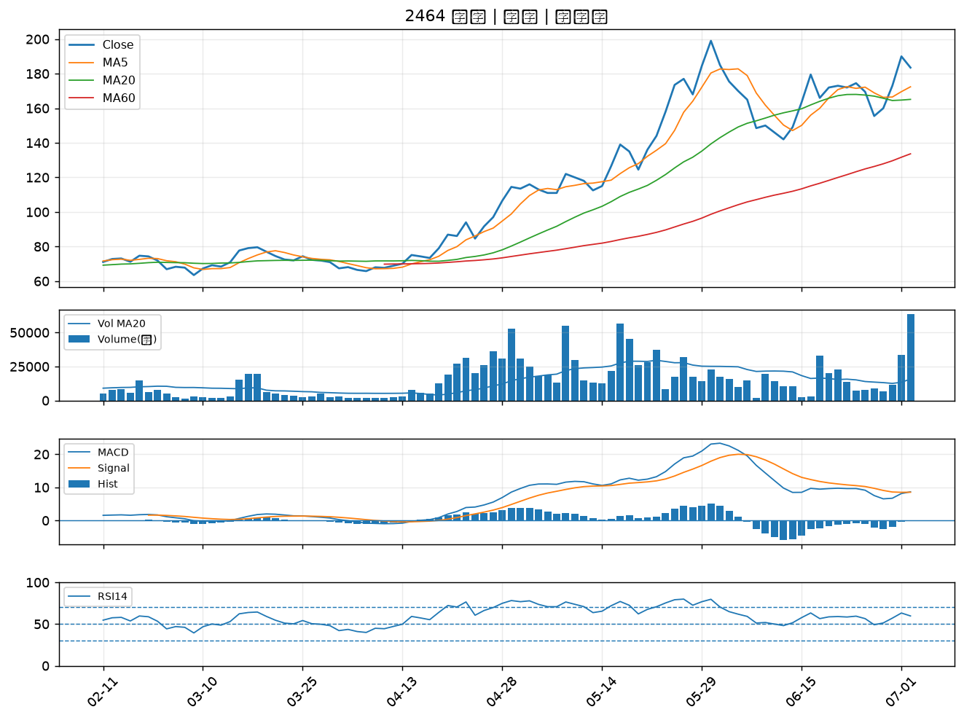

6259 百徽｜B級
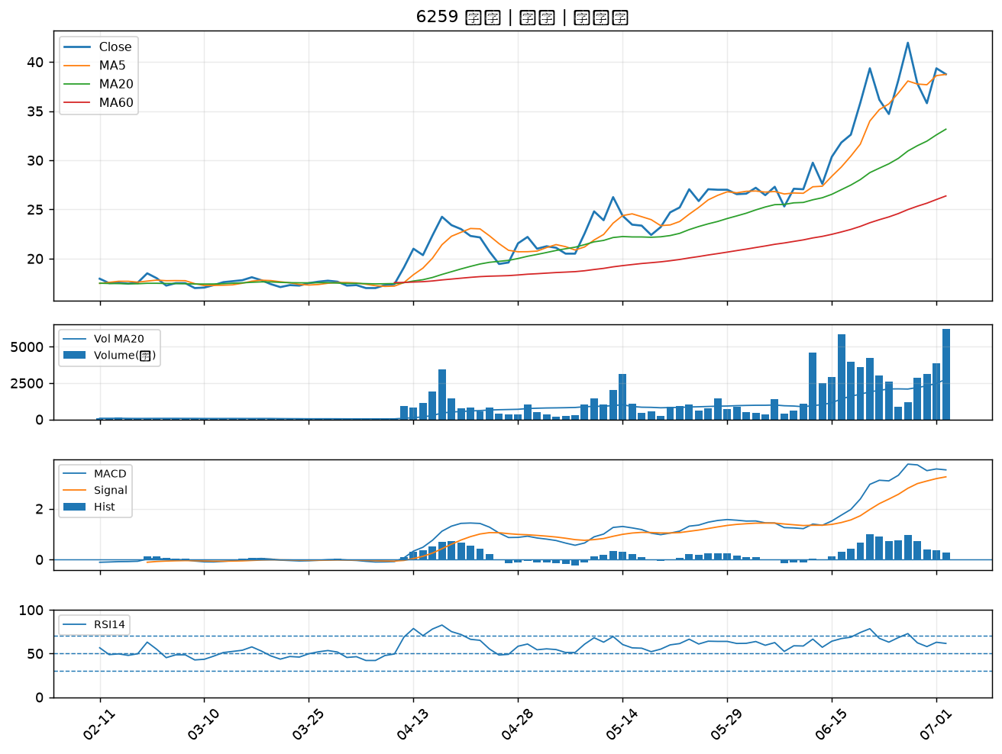

8234 新漢｜B級

